ESPACIOS URBANOS
900,727,376 | ESPACIOS URBANOS GRUPO CONSTRUCTOR S.A.S
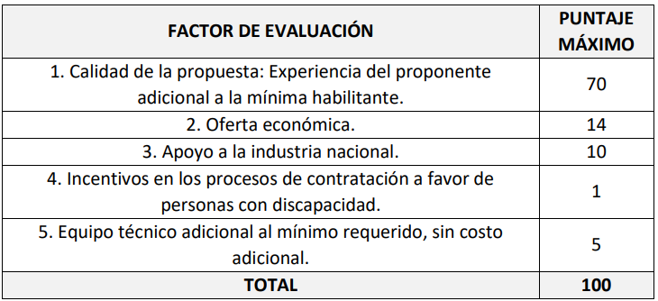

Acreditación experiencia adicional

 | Objeto | Valor | CÓDIGO
Contrato 1 | 3-1-92752-001-2020 - REALIZAR LA INTERVENTORÍA TÉCNICA, ADMINISTRATIVA, FINANCIERA, CONTABLE, SOCIAL, AMBIENTAL Y JURÍDICO PARA LA DOTACIÓN DE MOBILIARIO ESCOLAR EN LOS ESTABLECIMIENTOS EDUCATIVOS DE LOS MUNICIPIOS ZOMAC, DEPARTAMENTO DEL TOLIMA | 149,791,470.15 | 801016
Contrato 2 | 3-1-98865-002-2021 - REALIZAR LA INTERVENTORÍA TÉCNICA, ADMINISTRATIVA, FINANCIERA, CONTABLE, SOCIAL, AMBIENTAL Y JURÍDICO PARA LOS SIGUIENTES PROYECTOS: 1. DOTACIÓN DE MOBILIARIO ESCOLAR FASE 1 PARA INSTITUCIONES EDUCATIVAS OFICIALES DEL MUNICIPIO DE CHAPARRAL DEPARTAMENTO DEL TOLIMA; 2. DOTACIÓN DE MOBILIARIO ESCOLAR PARA TODAS LAS INSTITUCIONES EDUCATIVAS OFICIALES DEL MUNICIPIO DE RIOBLANCO DEPARTAMENTO DEL TOLIMA. | 662,830,000.00 | 801016-811415-811417-841116
 |  | 812,621,470.15

CERTIFICACIÓN FIRMADA POR REPRESENTANTE LEGAL (ANEXO 12 - APOYO A LA INDUSTRIA NACIONAL |  |  | OK ENTREGADO

CERTIFICACIÓN FIRMADA POR REPRESENTANTE LEGAL (ANEXO 25 - PERSONAL CON DISCAPACIDAD |  |  | OK ENTREGADO

CERTIFICACIÓN FIRMADA POR REPRESENTANTE LEGAL (ANEXO 22 - CONTRATACIÓN PROFESIONAL ADICIONAL |  |  | OK ENTREGADO

